実績
参考資料１
高次脳機能障がい支援拠点機関における相談支援実績
１．年度別新規相談実件数 （直近10年間） |  |  |  |  |  |  |  |  |  | （件）
年度 支援拠点機関 | H27 | H28 | H29 | H30 | R1 | R2 | R3 | R4 | R5 | R6
相談支援センター | 473 | 410 | 413 | 332 | 313 | 314 | 303 | 303 | 413 | 332
自立センター | 312 | 286 | 324 | 344 | 288 | 281 | 266 | 278 | 303 | 287
急性期・総合医療センター | 130 | 145 | 150 | 149 | 162 | 144 | 159 | 126 | 125 | 116
３センター合計 （障がい者医療・リハビリテーションセンター） | 915 | 841 | 887 | 825 | 763 | 739 | 728 | 707 | 841 | 735
堺市立健康福祉プラザ 生活リハビリテーションセンター | 145 | 159 | 144 | 166 | 238 | 212 | 180 | 256 | 261 | 189
大阪府 合計 | 1,060 | 1,000 | 1,031 | 991 | 1,001 | 951 | 908 | 963 | 1,102 | 924

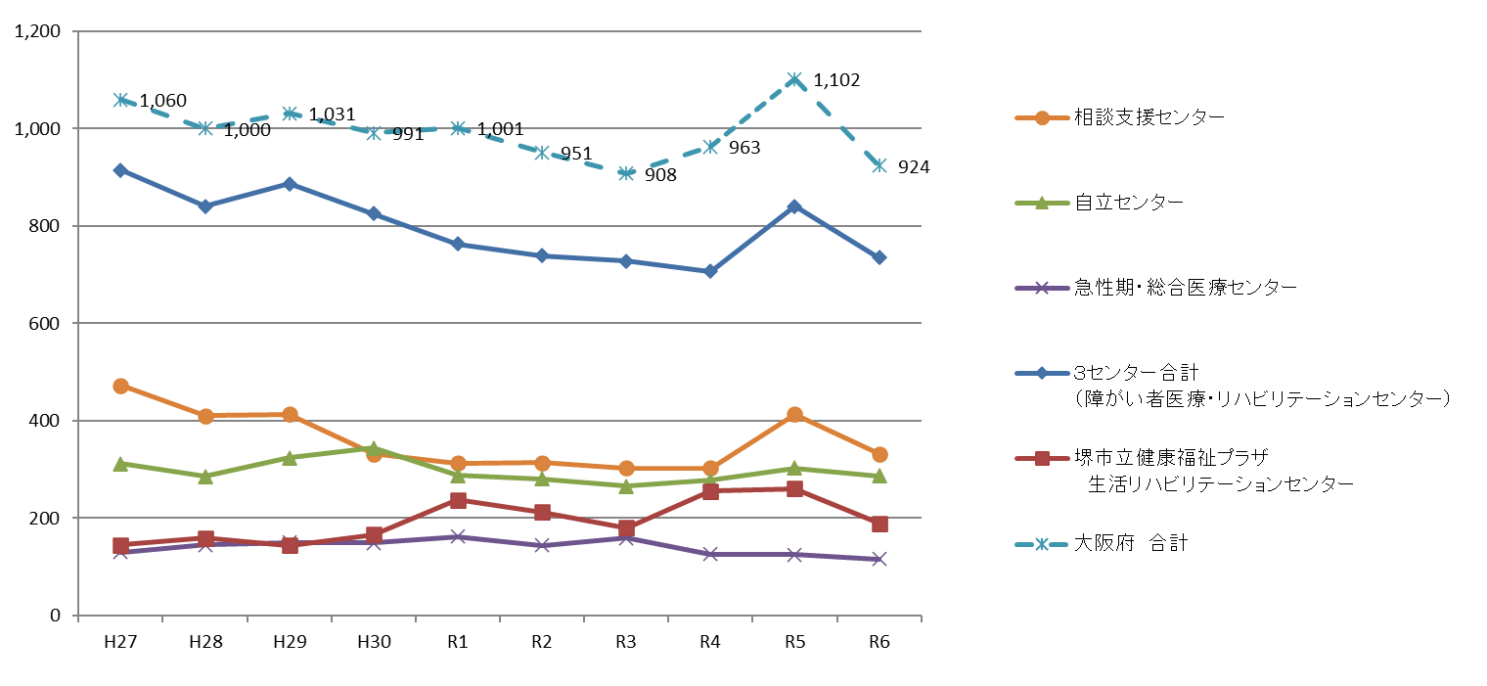

２．令和６年度内容別相談のべ件数 |  |  |  |  |  |  |  |  | （件）
機関名 | 当事者・家族からの相談のべ件数 2,868件 |  |  |  | 機関・施設等からの相談のべ件数 3,765件 |  |  |  | 合計
 | 電話 | 来院 来所 | メール 書簡 | その他 ※ | 電話 | 来院 来所 | メール 書簡 | その他 ※
相談支援センター | 627 | 100 | 46 | 1 | 484 | 97 | 90 | 6 | 1,451
自立センター | 241 | 77 | 0 | 0 | 1,050 | 8 | 0 | 1 | 1,377
急性期・総合医療センター | 138 | 259 | 7 | 0 | 78 | 4 | 5 | 0 | 491
３センター合計 （障がい者医療・リハビリテーションセンター） | 1,006 | 436 | 53 | 1 | 1,612 | 109 | 95 | 7 | 3,319
堺市立健康福祉プラザ 生活リハビリテーションセンター | 909 | 299 | 118 | 46 | 1,602 | 59 | 191 | 90 | 3,314
大阪府 合計 | 1,915 | 735 | 171 | 47 | 3,214 | 168 | 286 | 97 | 6,633
 |  |  |  | 2,868 | 3,765 |  | ※その他：訪問・出張・同行等

 |  |  |  |  | 6,633

